Processo
2. PROCESSO
2.1 Informações Iniciais
2.1.1 Quem são os clientes do processo?
1 | César - Responsável pela área de Segurança do Trabalho
 |  | Marco - Responsável pela área de Tecnologia
2.1.2 Quais queixas os clientes do processo apresentam?
1 | Falta de padronização na divulgação de informações entre as diferentes unidades do IFPE.
1
2 | Ausência de um canal único e estruturado para a comunicação
1
3 | Erros constantes causados pelo processo manual
1

 | 2.2 Comunicação
2.2.1 O processo é amplamente conhecido na organização?
O processo não é amplamente conhecido pelos integrantes da organização, apesar de que esforços de campanhas de conscientizações vem ampliando o número de servidores cientes acerca do processo de análise de segurança desviada do SIASS no IFPE
2.2.2 Quais meios de comunicação são usados para divulgar o processo?
 | Acontecem por meio de campanhas de conscientização esporádicas.

2.2.3 Você acha que deveria usar algum meio de divulgação em especial? Por quê?
 | Sim, uso de redes sociais institucionais e newsletters periódicas pode manter os servidores informados sobre novas normas e procedimentos, pois facilita a atualização contínua, melhora o engajamento e permite uma comunicação mais direta e eficiente.

2.3 Prazo
2.3.1 Há problemas de prazo? Quais os pontos do processo que originam o problema?
1 | Falta de padronização na formalização das solicitações, resultando em retrabalho e necessidade de esclarecimentos adicionais.
2 | Comunicação descentralizada e informal, com uso de e-mails, telefonemas e documentos físicos, atrasando a troca de informações.
3 |  | Processos manuais e burocráticos, que tornam as etapas mais demoradas, especialmente na coleta e análise de dados.
2.3.2 Há algum handoff (handoff ocorre quando o processo muda de responsável seja mudança de raia ou de piscina) que esteja gerando gargalo? (Apresentar os pontos de handoff na modelagem AS-IS)
Imagem do modelo AS-IS |  |  | Descrição | Possível causa
1
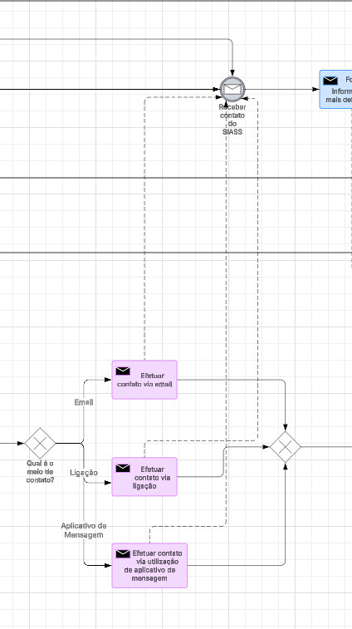 |  |  | Variedade de formas de comunicação não padronizadas ou até mesmo informais, propiciam uma demora no contato por parte do técnico em segurança do trabalho com o servidor público que abriu um processo de desvio de segurança. | A possível causa para essa situação é a presença de múltiplos canais de comunicação que não estão padronizados e uniformizados, além da utilização de meios de contato informais entre os diferentes participantes do processo.
Imagem do modelo AS-IS |  |  | Descrição | Possível causa
2

2.4 Qualidade
2.4.1 Quais os pontos do processo que originam problemas de qualidade?
1 | Entrada de dados manual: O preenchimento manual de formulários pode gerar erros, informações inconsistentes e perda de registros.
2 Atraso na atualização de registros: Informações desatualizadas comprometem a precisão dos relatórios e dificultam a tomada de decisão.
3. |  | Baixa integração entre setores: A comunicação fragmentada pode resultar em falhas na transmissão de informações críticas para a segurança do trabalho.
2.4.2 Quais os resultados do processo que são afetados?
1 | Precisão dos relatórios de segurança: Erros nos dados podem comprometer a confiabilidade das informações e dificultar a tomada de decisões.
2 Tempo de resposta: Atrasos na coleta e processamento das informações podem impactar a agilidade na identificação e correção de riscos.
3 |  | Conformidade com normas regulatórias: Falhas nos registros podem resultar em descumprimento de requisitos legais e possíveis penalizações.
4 |  | Segurança dos trabalhadores: Informações incorretas ou desatualizadas podem levar à não identificação de riscos, comprometendo a segurança no ambiente de trabalho.
2.4.3 Há algum handoff (handoff ocorre quando o processo muda de responsável seja mudança de raia ou de piscina) que esteja gerando erro?
Imagem do modelo AS-IS |  |  | Descrição | Possível causa
1 | Não há nenhum handoff que esteja gerando erro no processo atual

2.5 Recursos
2.5.1 Há problemas de insuficiência ou não adequação de recursos necessarios ao processo? Quais os recursos que são insuficientes/inadequados?
1 | Sim, há problemas de insuficiência e inadequação de recursos necessários ao processo. Os principais recursos afetados incluem ferramentas tecnológicas, já que a ausência de um sistema integrado resulta em registros descentralizados e comunicação informal. Além disso, há falta de automação, tornando o fluxo manual, suscetível a erros e retrabalho

2.5.2 Há habilidades ou competências especiais que as pessoas que executam o processo precisam possuir? Quais?
1 | Sim, as pessoas que executam o processo precisam possuir habilidades e competências específicas para garantir sua eficiência. Entre as principais, destacam-se o conhecimento em normas técnicas de segurança do trabalho, essencial para a correta análise das solicitações e conformidade com regulamentações. Também é necessário domínio de sistemas eletrônicos de gestão, como o SEI, para formalização e acompanhamento dos processos

2.5.3 Quais habilidades ou competências as pessoas que executam o processo já possuem?
1 | As pessoas que executam o processo já possuem algumas habilidades e competências essenciais, como conhecimento técnico em segurança do trabalho, permitindo a análise de riscos e conformidade com normas regulamentadoras. Também demonstram experiência no uso do SEI e outros sistemas institucionais para formalização de processos.

2.5.4 Quais habilidades ou competências as pessoas que executam o processo ainda não possuem?
1 | As pessoas que executam o processo ainda apresentam lacunas em algumas habilidades e competências essenciais para melhorar a eficiência. Entre elas, destaca-se a familiaridade com automação de processos e ferramentas digitais, já que muitas etapas ainda são realizadas manualmente. Além disso, há dificuldade na padronização e estruturação da documentação, resultando em inconsistências nas solicitações e relatórios.

2.5.5 O que é necessário para que as pessoas que executam o processo adquiram essas habilidades ou competências?
1 | Para que as pessoas que executam o processo adquiram as habilidades e competências necessárias, é essencial investir em treinamentos e capacitações específicas, abordando o uso de ferramentas digitais, automação de processos e integração com normas técnicas. A implementação de workshops práticos e simulações ajudaria a padronizar procedimentos e reduzir variações na execução das atividades. Além disso, a disponibilização de manuais e guias estruturados facilitaria a consulta rápida e a aplicação correta das regulamentações.

2.6 Legalidade
2.6.1 Há problemas de não conformidade com normas / resoluções / leis? Quais?
1 | Não é apresentado problemas de legalidade no processo atual

2.6.2 Quais os pontos do processo nos quais o problema foi evidenciado?
1 | Nenhum problema de legalidade foi detectado no processo atual

2.7 Padronização
2.7.1 Quais os pontos do processo que apresentam a necesidade de automatização?
1 | Etapas de preenchimento de formulários que são feitos de forma manuais

2.7.2 Por que essa automatização não foi realizada ainda?
1 | Dificuldade em mudanças envolvendo os sistemas utilizados pelo SIASS no IFPE, que apresentam uma resistência cultural.

2.7.3 Há atividades no processo que poderiam ser eliminadas? Quais? Por quê?
1 | Não, pois as atuais atividades do processo são essenciais para o resultado necessário, porém são necessárias alterações na forma como é realizada

2.7.4 Há atividades no processo que deveriam ser incluídas? Quais? Por quê?
1 | Não, pois as atuais atividades do processo são essenciais para o resultado necessário, porém são necessárias alterações na forma como é realizada

2.7.5 Há atividades no processo que poderiam ser realizadas de outra forma? Quais? Por quê?
1 | Sim. Atividades de preenchimento de formulário e atividades de obtenção de informações via entrevistas. O motivo para isso seria sobre a execução manual das atividades e ausência de automatização para executar.

2.7.6 Há pontos de decisão no processo que poderiam ser eliminados? Quais? Por quê?
1 | Sim. Algumas etapas de aprovação poderiam ser automatizadas ou eliminadas se houvesse diretrizes objetivas para cada tipo de demanda.

2.7.7 Há pontos de decisão no processo que deveriam ser incluídos? Quais? Por quê?
1 | Sim, Um sistema poderia verificar se todas as informações obrigatórias foram preenchidas corretamente antes de a solicitação ser encaminhada, reduzindo a necessidade de retrabalho.

2.7.8 Como seria a nova forma de execução do processo?
1 | A nova forma de execução do processo será automatizada e padronizada, eliminando etapas manuais e descentralizadas. O usuário preencherá um formulário eletrônico validado pelo sistema, que classificará e direcionará automaticamente a solicitação ao responsável correto. A comunicação e a coleta de informações serão centralizadas em um portal digital, garantindo eficiência e rastreabilidade. A análise técnica será otimizada com checklists digitais e suporte à decisão, enquanto a geração de documentos será automatizada e integrada ao SEI. O acompanhamento do status será em tempo real, e o processo será finalizado com arquivamento digital automático, reduzindo gargalos, aumentando a transparência e tornando o fluxo mais ágil e confiável.

2.7.9 Há problemas de não conformidade com o processo (i.e., variantes do processo, stakeholders executam o processo de forma diferente)? Quais os pontos do processo que apresentam essa não conformidade (i.e., possuem variantes)?
1 | Sim, há problemas de não conformidade no processo, pois diferentes stakeholders o executam de maneiras variadas, gerando inconsistências. As principais variantes ocorrem na formalização das solicitações, que podem ser feitas via SEI, e-mail ou telefone sem padronização; na coleta de informações, realizada de forma estruturada por alguns e de maneira informal por outros; na análise técnica, que varia conforme o responsável e o uso de normas técnicas; e na geração e arquivamento de documentos, que pode ocorrer digitalmente no SEI ou de forma física. Essas variações comprometem a eficiência e a rastreabilidade, tornando essencial a padronização e automação do processo.

2.7.10 Você pode descrever o fluxo dessas variações?
1 | O fluxo das variações no processo ocorre desde a formalização da solicitação, que pode ser feita pelo SEI, e-mail, telefone ou verbalmente, sem um padrão definido. Na coleta de informações, alguns solicitantes enviam documentos completos, enquanto outros exigem múltiplas interações para complementação. A análise técnica também varia conforme o responsável, podendo seguir um checklist estruturado ou critérios subjetivos. Na etapa de geração e arquivamento, alguns documentos são digitalizados e armazenados no SEI, enquanto outros são produzidos manualmente e arquivados fisicamente, dificultando a rastreabilidade. Essas variações impactam a eficiência e tornam essencial a padronização e automação do processo.

2.7.11 Quais as possíveis causas dessa não conformidade?
1 | As principais causas da não conformidade no processo incluem a falta de padronização nas diretrizes e procedimentos, permitindo que cada stakeholder execute as etapas de forma diferente. Além disso, a ausência de um sistema único e integrado faz com que a comunicação ocorra por canais diversos, como e-mail, telefone e interações informais. A carência de treinamentos e capacitação dos envolvidos também contribui para a inconsistência na execução das atividades. Outro fator é a escassez de recursos e equipe reduzida, o que leva a soluções improvisadas para agilizar a demanda. Por fim, a complexidade das normas técnicas e a falta de integração dessas regulamentações ao processo dificultam sua aplicação uniforme.

2.7.12 Há algo mais impedindo o processo de prosseguir? O que está impedindo o processo de prosseguir?
Imagem do modelo AS-IS |  |  | Descrição | Possível causa
1

2.8 Multidimensional
2.8.1 Algum handoff (handoff ocorre quando o processo muda de responsável seja mudança de raia ou de piscina) está gerando retrabalho?
Imagem do modelo AS-IS |  |  | Descrição | Possível causa
1

2.8.2 Existem pontos no seu processo que causam gargalo? Quais os pontos do processo em que ocorrem? Quais as possíveis causas desse gargalo?
Imagem do modelo AS-IS |  |  | Descrição | Possível causa
1 | 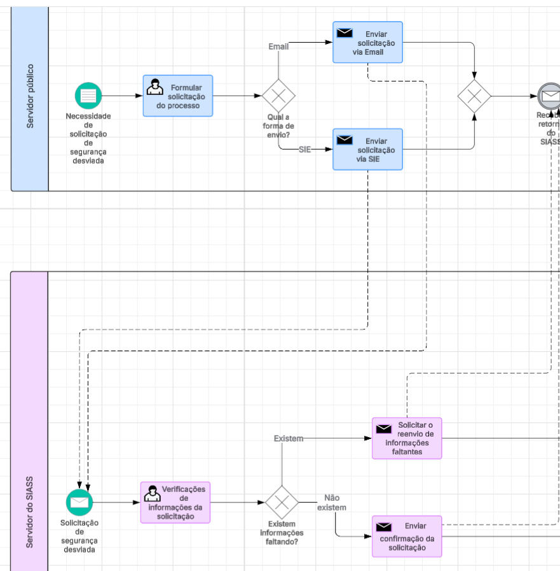 |  | Presença de múltiplos meios de comunicação para abertura do processo que propiciam uma maior demora em visualizar as solicitações de abertura do processo atual. | A possível causa para o problema seria a não padronização do processo de abertura de uma solicitação para avaliação de segurança desviada
 |  | 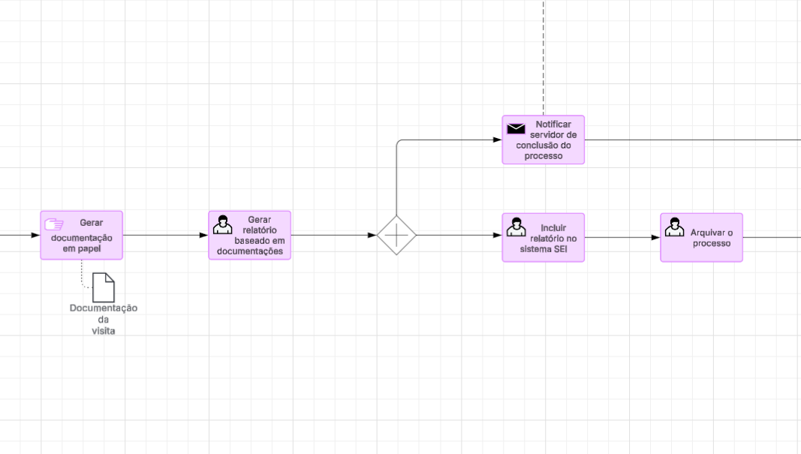 | Geração de documentação manualmente para criação de relatório no sistema SEI. | Possível causa seria a ausência de integração com o sistema de geração de relatório (SEI) e utilização de métodos manuais para a documentação necessária.
2.8.3 Quais as consequências da ocorrência dos gargalos?
1 | No aspecto operacional, há atrasos na conclusão das solicitações, aumento do retrabalho e desperdício de tempo devido à falta de padronização e automação.
2 No aspecto tecnológico, a ausência de um sistema integrado leva à descentralização das informações, dificultando o acompanhamento e rastreamento dos processos.
3 |  | No aspecto organizacional, a sobrecarga da equipe reduz a eficiência, impactando a qualidade do serviço e dificultando o cumprimento de prazos.

